記入例
別紙2
町田市防災フェスタ2026 出展確認票

1 | 機関名（企業名・組織名）及び代表者名
 | 機関名 |  | 町田市役所 防災課

 | 代表者 |  | 役職 |  | 課長 | 氏名 | 中坪 裕一

 | 所在地 |  | 〒 | 1948520
 |  |  | 東京都町田市森野2-2-22 3階防災課

 | 電話番号 |  | 042-724-2107 |  |  |  | 緊急連絡先 | 042-724-2107

2 | 防災対策ご担当者名（今後の資料送付先）
 | 所属部署 |  | 町田市役所 防災課

 | ご担当者 |  | 役職 |  | 主任 | 氏名 | 町田 剛

 | 所在地 |  | 〒 | 194-8520
 |  |  | 東京都町田市森野2-2-22 3階防災課

 | 電話番号 |  | 042-724-2107 |  |  |  | 緊急連絡先 | 042-724-2107

 | メール |  | bousai010_09@city.machida.tokyo.jp

 | ※メールアドレスは必ずご入力ください

3 | 防災フェスタ出展調査

 | ⑴ | 防災フェスタへのブース出展について |  |  |  |  |  | 出展する | 出展する
 |  | 出展する・しないをお選びください。 |  |  |  |  |  |  | 出展しない

 | ⇒出展すると回答いただいた関係機関は、⑵～⑸もご回答ください。

 | ⑵ | チラシに記載する機関名・出展内容（20文字以内）
 | 町田市防災課 町田市における災害対策

他のイベントでの
写真等
 | ⑶ | 出展内容の詳細をご記載ください（※参考写真等があれば添付ください）。
 | 避難施設体験（備蓄食、マンホールトイレ等） ※テント前のスペースに車両展示希望

 |  |  |  |  |  |  |  |  | テント出展+車両
 | ⑷ | 出展時の必要スペースをお選びください。 |  |  |  |  |  | テント出展 | テント出展
 |  | ※区画割りは、取りまとめ後に出展数に応じて調整予定です |  |  |  |  |  |  | 車両展示
 |  | 選択肢：テント出展、車両展示、パネル展示、その他（体験等） |  |  |  |  |  |  | パネル展示
 |  |  |  |  |  |  |  |  | その他（講演等）
 | ⑸ | 搬入日時をお選びください。
 |  | 10月31日（15-17時）もしくは11月1日（7-9時） |  |  |  |  |  | 10月31日（15-17時） | 10月31日（15-17時）
 |  |  |  |  |  |  |  |  | 11月1日（7-9時）
 |  |  |  |  |  |  |  |  | 未定（後日連絡）
4 | 抽選イベントへの賞品提供のご協力 |  |  |  |  |  |  | 提供可能 | 提供可能
 |  | ご提供の可否をお選びください。 |  |  |  |  |  |  | 提供不可
 |  |  |  |  |  |  |  |  | 未定（後日連絡）
5 | 説明会へのご参加について |  |  |  |  |  |  | 参加（オンライン） | 参加
 |  | 説明会（10/16 13:30～）の出欠をお選びください。 |  |  |  |  |  |  | 参加（オンライン）
 |  |  |  |  |  |  |  |  | 不参加
6 | 質問等ございましたらご記載ください。 |  |  |  |  |  |  |  | 未定（後日連絡）

参考
町田市防災フェスタ2026 ブース見本（イメージ図）

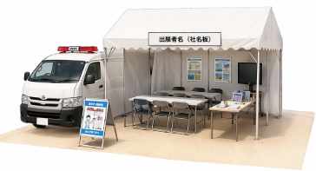
1 | テント出展+車両

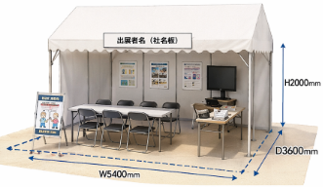
2 | テント出展

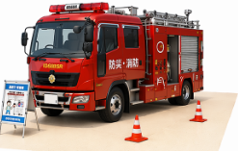
3 | 車両展示

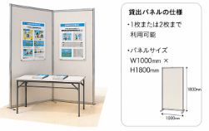
4 | パネル展示 （イメージ）

 | 当日の説明員等の常駐を必要とせず、資料や
 | ポスターの掲示のみでの出展が可能です。

 | ※パネルのサイズは、おおよそW1000×H1800mm
 | ※パネルの利用枚数はご相談ください。

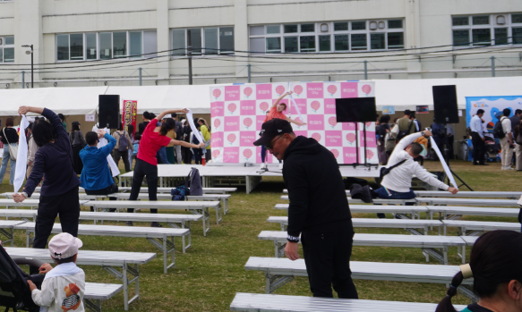
5 | その他（講演等）

 | 会場中央の特設ステージでの講演等を希望する
 | 場合、こちらを選択してください。

 | ※希望通り実施できない場合があります。
 | ※所要時間を出展確認票項目3（3）に記載してください。

 |  | 町田市防災フェスタ2025「タオル体操」

